5.การผลิตน้ำเชื้อแช่แข็ง
ฝ่ายวิจัยและพัฒนาการเลี้ยงโคนม เดือน..............
การผลิตน้ำเชื้อแช่แข็ง
กิจกรรม/ผลิตภัณฑ์/สินค้า/บริการ | หน่วย | เป้าหมายทั้งปี | เป้าหมาย ประจำเดือน | ผลการดำเนินงานประจำเดือน | เปรียบเทียบเป้าหมาย
A1
A3
A5
การผลิตน้ำเชื้อแช่แข็ง | หลอด | 1,000,000 | 83,333.33 | 120000.00 | 36,666.67
A2
A4
A6
มูลค่าน้ำเชื้อแช่แข็ง | บาท |  |  |  | -
น้ำเชื้อแช่แข็งผ่านการพิสูจน์แล้ว | หลอด |  |  |  | -
มูลค่าน้ำเชื้อแช่แข็งผ่านการพิสูจน์แล้ว | บาท |  |  |  | -
น้ำเชื้อแช่แข็งรอการพิสูจน์ | หลอด |  |  |  | -
มูลค่าน้ำเชื้อแช่แข็งรอการพิสูจน์ | บาท |  |  |  | -

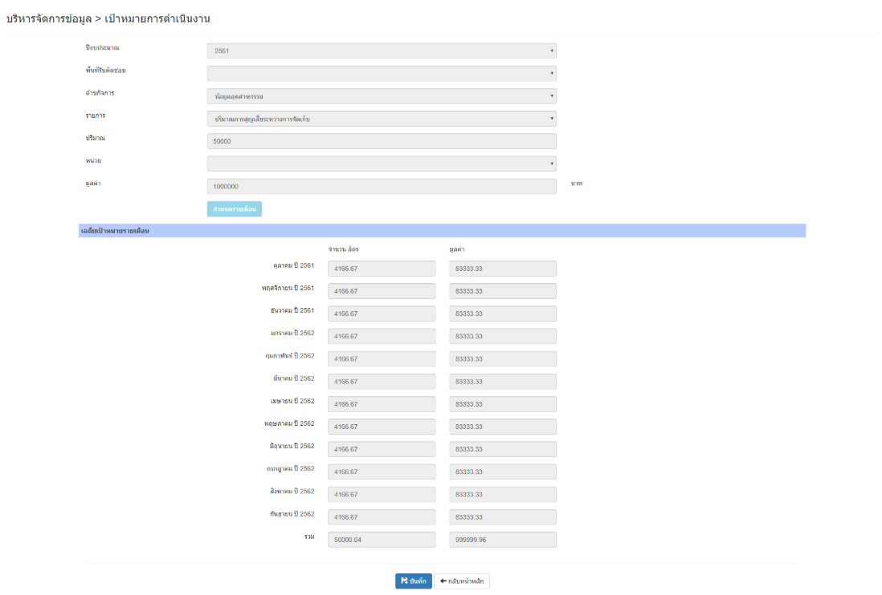
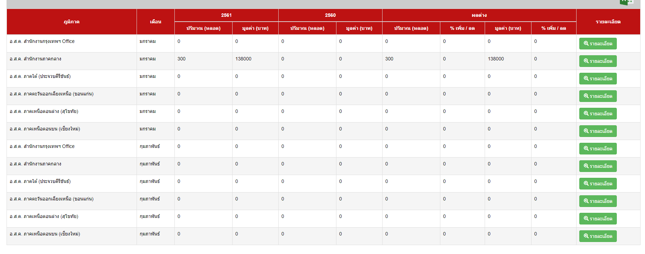

A1
A2
A5
A6

A3
A4

